Sheet1
 |  | 美术需求表
 |  | 序号 | 功能系统 | 美术模块 总数量 | 总数量
 |  | 1 | 卷首剧情 | 场景 | 5
 |  | 2 | 卷首剧情 | 插画 | 3
 |  | 3 | 卷首剧情 | 新增人物 | 1

 |  | 卷首剧情场景需求

 | 1 | 宅院门口 | （1张，白天）
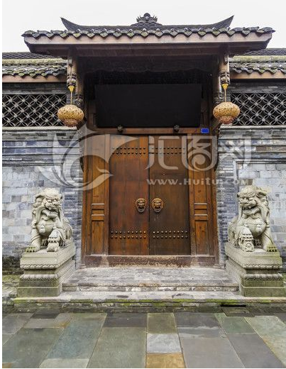

 | 2 | 大厅 | （1张，通用）

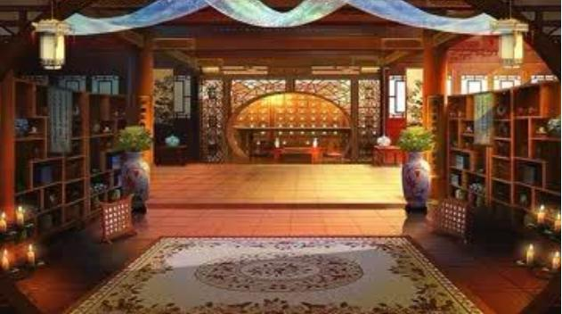

 | 3 | 卧室（偏古朴）
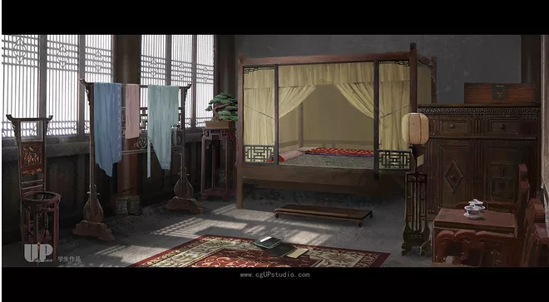

 | 4 | 祠堂

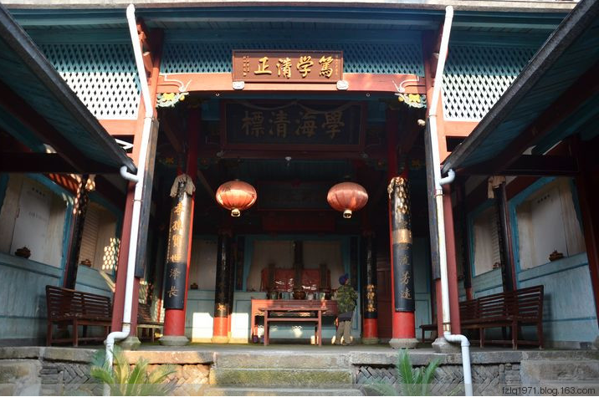
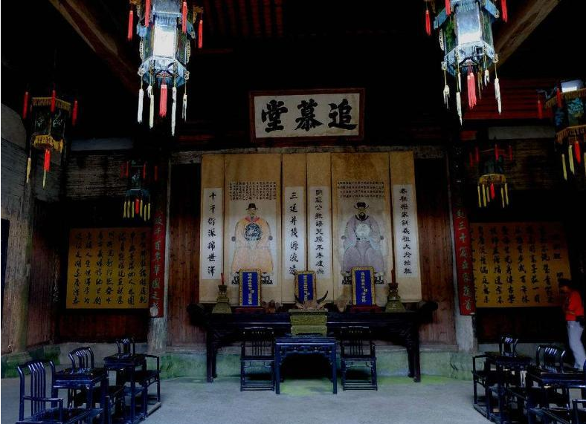

 | 5 | 郊外（雪景，夜晚）

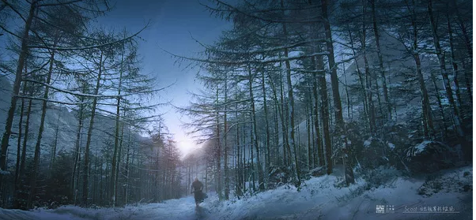
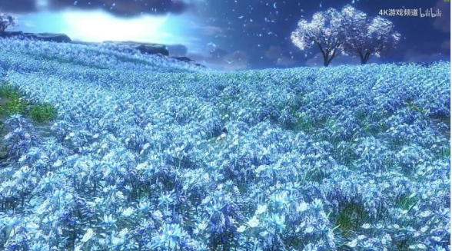

 | 故事梗概：
 | 寒风之下，五岁的你和母亲二人站在偌大的宅院门口，大门森严，你被冻得瑟瑟发抖，忍不住询问母亲，母亲安慰你，让你忍耐一会，一会便能见到爹爹。
 | 大门被打开，一名仆人探出脑袋，呼唤你们入内。
 | 大堂之内，众人围坐，却独独只有你和母亲二人站在堂中，却见你母亲五指握拳，指甲紧紧嵌入掌心之中，你抬头，见到母亲眼眶微红，似乎在隐忍着什么。
 | 原来，父亲因生意繁忙，常年不曾归家。却不想在外其实在外早已另娶妻生子，另立了门户，若不是父亲已有大半年未曾归家，母亲担心这才通过亲友寻到此处，不然你们还仍被蒙在鼓里。
 | 如今找上门来，却是才知此事，父亲不愿放弃身边娇妻稚女，给母亲两种选择，要么“并嫡”，要么一纸休书。
 | 为了你与腹中孩子，母亲只有委曲求全，答应并嫡。
 | 数月之后，父亲外出洽谈生意，前脚刚走，后半夜，二房王氏便差来几名面生的奴仆，将母亲强行押出房间，诬赖母亲与他人暗度陈仓，甚至已相邀私奔，被二房发现，遣送宗祠中让族人长辈发落。
 | 众人早已被王氏收买，母亲百口莫辩，家法之下，被活活打死。
 | 年幼的你，被母亲身边的乳娘死死捂住嘴，躲在角落之中，亲眼看着母亲离世，被抛尸荒野。
 | 大雪漫漫，只有你和身边的乳娘徒手挖坑，以免母亲暴尸在外，却不想早已没了气息的母亲却在这时破了羊水……
 | 于是，第二日一早，打扫的仆人打开大门之时，见到满身血污的你，怀中抱着一名啼哭的婴儿。

 | 插画需求：

1 | 画面描述： | （小全景）透过窗缝看到女主母亲被虚弱躺倒在祠堂地上，周围围着一群人，烘托画面悲壮

2 | 画面描述： | （反打）年幼的你站在窗口看到这一切被乳母紧紧捂住嘴，眼泪划下，~

3 | 画面描述： | （小全景）清晨街道，空无一人，你站在宅院大门外，怀中抱着一个啼哭的小孩，身上脸上微有污迹，神情憔悴。

3 | 新增人物需求：

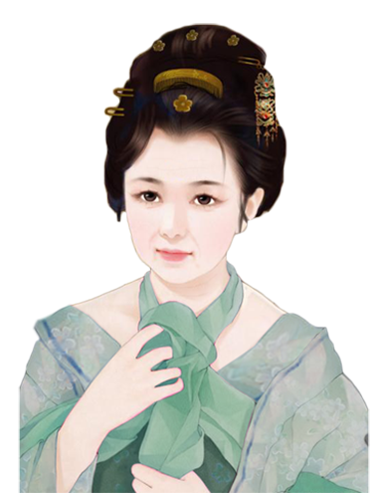
 |  |  |  |  |  | 形象：乳母
 |  |  |  |  |  | 年纪：40左右
 |  |  |  |  |  | 外形：朴素，慈祥

